gestion venta
 |  | gestionar venta

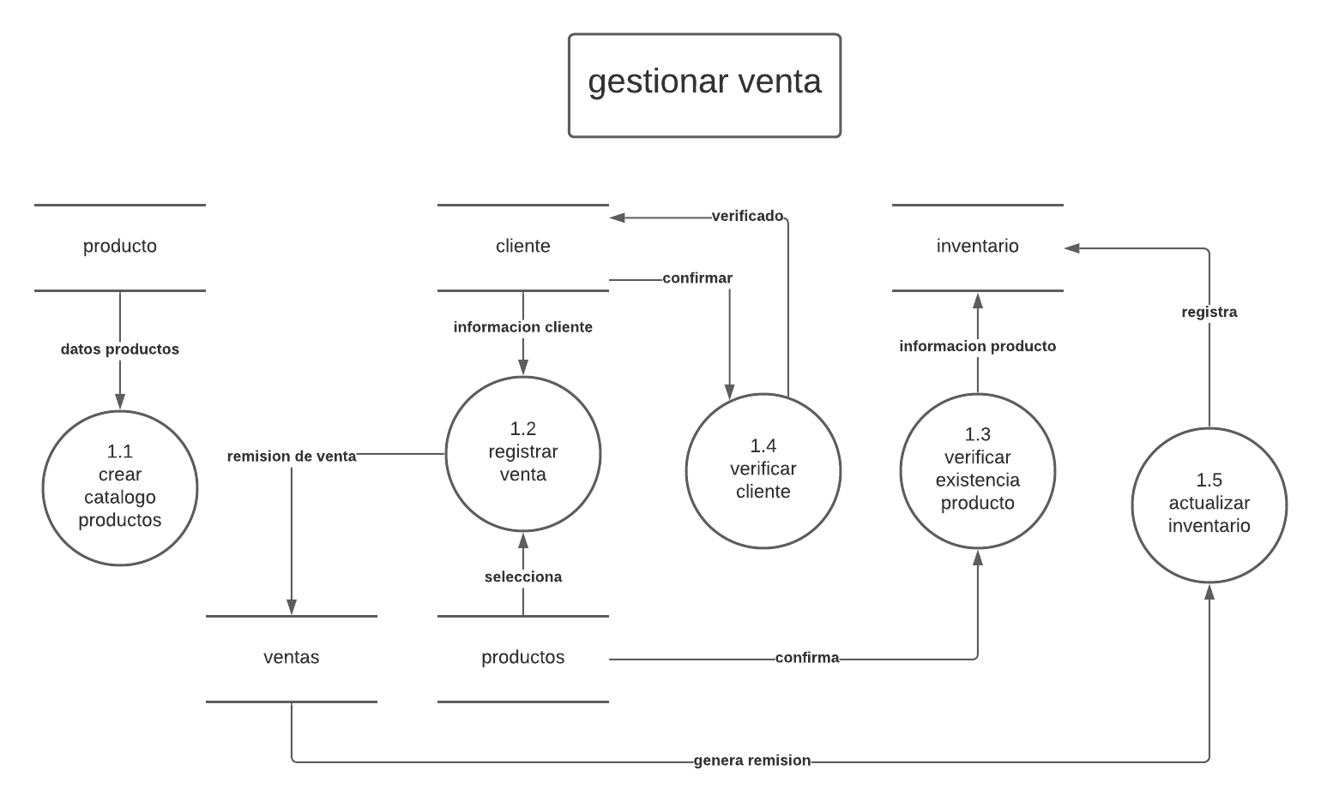
ID: | 1
PROCESO: | gestionar venta
DESCRIPCION: | su objetivo es ofrecer un servicio de venta a los clientes

 |  | FLUJO DE DATOS ORIGEN
FLUJO | ORIGEN |  |  | DESCRIPCION
datos productos | producto |  | contiene toda la informacion de los productos
informacion cliente | cliente |  | contiene los datos de los clientes
remision de venta | ventas |  | contiene el comprobante de venta
genera remision | ventas
confirmar | cliente
informacion producto | inventario
 |  | flujo de datos destino
FLUJO | ORIGEN |  |  | DESCRIPCION
datos producto | crear catalago de productos
selelecciona | productos
genera remision | actualizar inventario
verficado | cliente
confirma | productos
registra | inventario
 |  | RESUMEN LOGICO

gestion de compra
 | gestion de compra

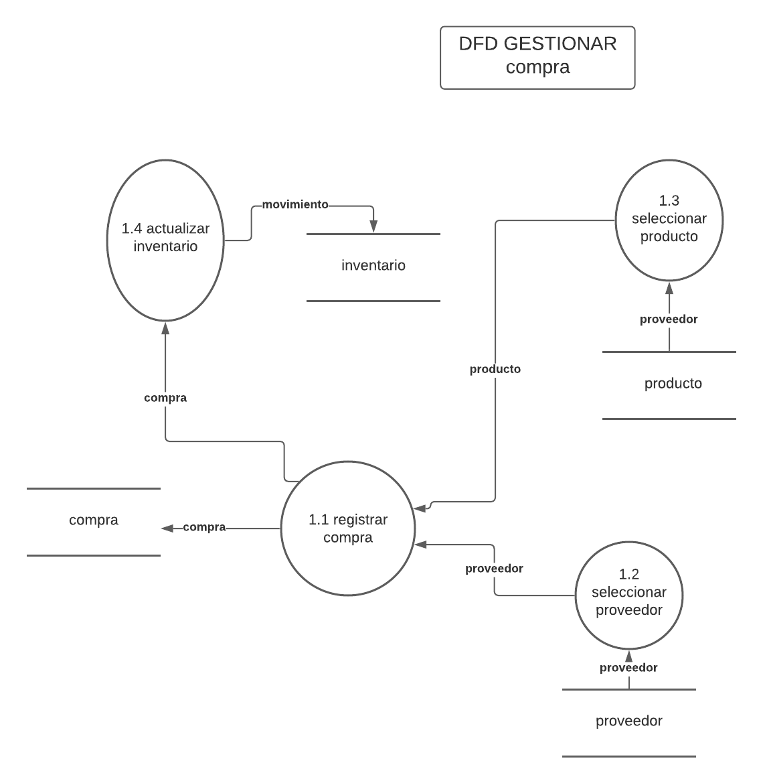
ID: | 1
PROCESO: | gestionar compra
DESCRIPCION: | su objetivo es ofrecer un servicio de compra a proveedor

 |  | FLUJO DE DATOS ORIGEN
FLUJO | ORIGEN |  |  | DESCRIPCION
proveedor | proveedor |  | contiene informacion del proveedor
comra | compra |  | contiene la informacion de compras a proveedor
proveedor | producto |  | contiene informacion de los productos del proveedor
movimiento | inventario |  | informacion sobre movimiento de producto
 |  | flujo de datos destino
FLUJO | ORIGEN |  |  | DESCRIPCION
compra | registrar compra |  | registrar compra a proveedor
proveedor | seleccona proveedor |  | seleccionar el proveedor a comprar
producto | seleccionar producto |  | seleccionar producto para la compra
compra | actualizar inventario |  | actualizar inventario de productos existentes

 |  | RESUMEN LOGICO

